Perbandingan
METRIK | APRIORI | FP-GROWTH | PERBEDAAN
Waktu Eksekusi (detik) | 1.1 | 0.06 | -94.5%
Jumlah Rule Ditemukan | 4 | 9 | 125.0%
Rata-rata Akurasi | 0.6116 | 0.7961 | 30.2%
Rata-rata Lift | 1.0052 | 1.7604 | 75.1%
Min Support | 0.3 | 0.3 | 0.0%
Min Confidence | 0.6 | 0.6 | 0.0%

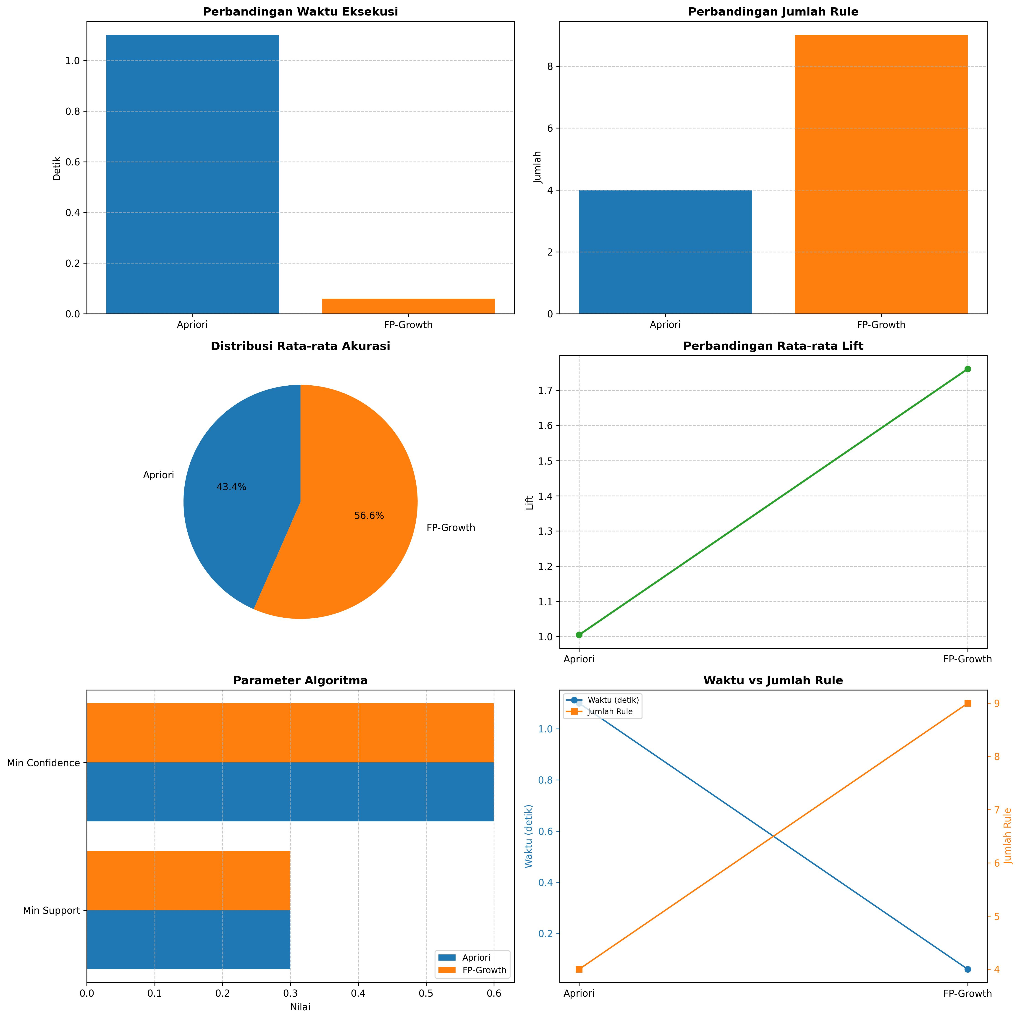
ANALISIS:
 |  |  |  | 1. FP-Growth umumnya lebih cepat daripada Apriori untuk dataset besar
 |  |  |  | 2. Jumlah rule yang dihasilkan tergantung pada min support dan confidence
 |  |  |  | 3. Lift > 1 menunjukkan hubungan positif antar item
 |  |  |  | 4. Akurasi tinggi menunjukkan rule yang dihasilkan lebih reliable

